По сезонам
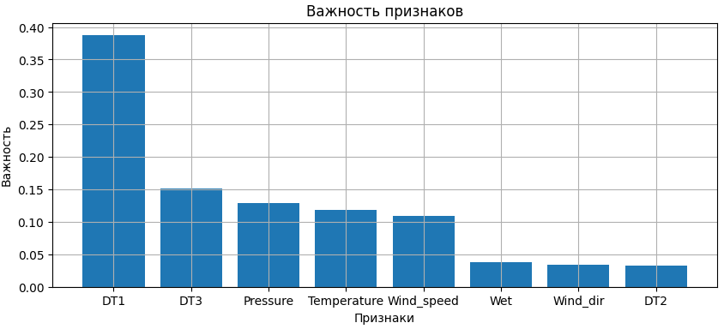
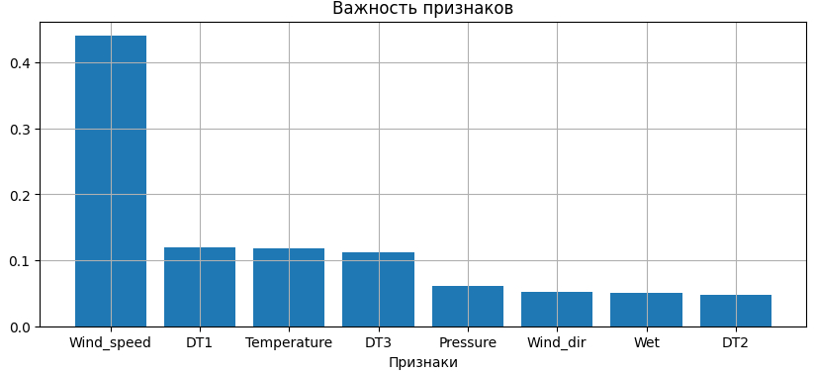
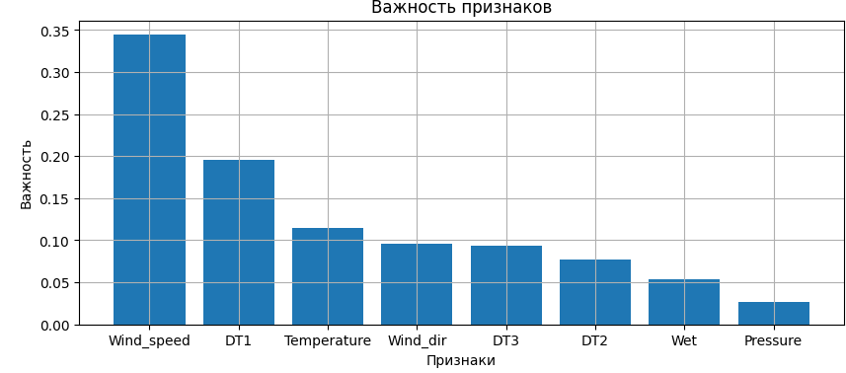
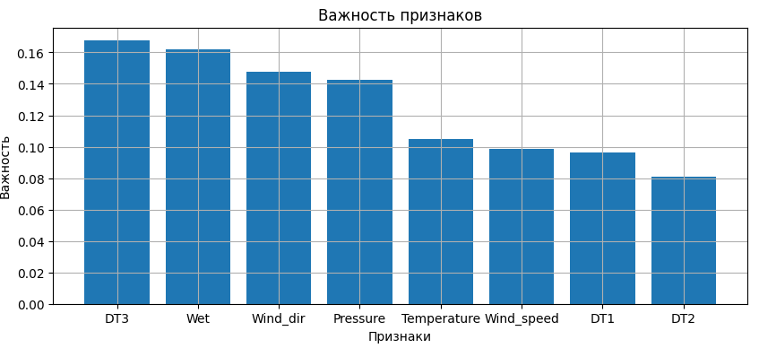
Зима | Train | Valid | Test | {'learning_rate': 0.05, 'max_depth': 3, 'max_features': 0.775, 'n_estimators': 251, 'subsample': 0.5} | Весна | Train | Valid | Test | {'learning_rate': 0.1, 'max_depth': 2, 'max_features': 0.325, 'n_estimators': 251, 'subsample': 1.0} | Лето | Train | Valid | Test | {'learning_rate': 0.05, 'max_depth': 2, 'max_features': 0.1, 'n_estimators': 251, 'subsample': 0.5} | Осень | Train | Valid | Test | {'learning_rate': 0.05, 'max_depth': 3, 'max_features': 0.55, 'n_estimators': 251, 'subsample': 1.0}
MSE | 39.94 | 792.18 | 577.17 |  | MSE | 5.89 | 41.51 | 44.85 |  | MSE | 9.82 | 26.42 | 22.91 |  | MSE | 1.31 | 26.00 | 23.78
MAE | 5.14 | 17.53 | 17.15 |  | MAE | 1.89 | 4.92 | 4.61 |  | MAE | 2.03 | 3.98 | 3.84 |  | MAE | 0.91 | 3.49 | 3.93
MAPE | 0.20 | 0.38 | 0.50 |  | MAPE | 0.18 | 0.34 | 0.38 |  | MAPE | 0.28 | 0.52 | 0.46 |  | MAPE | 0.12 | 0.40 | 0.60
R2 | 0.98 | 0.61 | 0.57 |  | R2 | 0.95 | 0.62 | 0.53 |  | R2 | 0.72 | 0.24 | 0.53 |  | R2 | 0.98 | 0.43 | 0.47

